CORNER
ISOTRA a.s. |  |  |  |  |  |  | ISOTRA a.s. |  |  |  |  | ISOTRA a.s.
Bílovecká 2411/1, 746 01 Opava |  | TEL.: +420 553 685 101 | FAX: +420 553 685 110 |  | www.isotra.cz |  | Bílovecká 2411/1, 746 01 Opava | TEL.: +420 553 685 101 | FAX: +420 553 685 110 | www.isotra.cz |  | Bílovecká 2411/1, 746 01 Opava | TEL.: +420 553 685 101 | FAX: +420 553 685 110 | www.isotra.cz
Bon de commande BSO _ Brise soleil orientable |  |  |  |  |  | 1/3 | Bon de commande BSO _ Brise soleil orientable |  |  |  | 2/3 | Bon de commande BSO _ Brise soleil orientable |  |  |  | 3/3
BSO POUR COIN |  |  |  |  |  |  | BSO POUR COIN |  |  |  |  | BSO POUR COIN

Commande |  |  |  | Cllient
Numéro de commande
 |  |  |  | TVA
Commandé le |  |  |  | Addresse de facturation

Téléphone
 |  |  |  | Adresse de livraison
Délai de livraison

Repere | 1
Quantité | 2
Abbréviation 2 de produit | 3
Largeur (mm) | 4
Hauteur (mm) | 5
Type de produit | 6
Type de lame | 7
Couleur de lame | 8
Type de l´échelle | 9
hauteur DUO (mm) | 10
Stores couplés - ordre | 11
Place de manoeuvre | 12
Type de manoeuvre | 13
Longeur de manoeuvre (mm) | 14
Longeur de cardan (mm) | 15
Tige de manivelle - longeur (mm) | 16
Type de treuil | 17
Décalage de treuil (mm) | 18
Couleur de manivelle | 19
Boitier (box) matériel | 20
BOITIER CAUCHE L, coupage (mm) | 21
BOITIER DROIT P, coupage (mm) | 22
Couelur de boitier (BOX) | 23
Couleur de barre finale | 24
Type de guidage | 25
Guidage gauche | 26
Couleur de guidage gauche | 27
Équerre de guidage a gauche | 28
Couleur de l´équerre de guidage a gauche | 29
Guidage droit | 30
Couleur de guidage droit | 31
Équerre de guidage a droit | 32
Couleur de l´équerre de guidage a droite | 33
Support de store - type | 34
Dimension "A" (mm) du lambrequin | 35
Guidage par cable en plus | 36
Type le d´équerre de cable en plus | 37
Couleur de l´équerre de cable en plus | 38
Emballage | 39
Axe de cable en plus L1 (mm) | 40
Axe de cable en plus L2 (mm) | 41
Axe de cable en plus L3 (mm) | 42
Note | 43

Tout selon les conditions générales d’achat et les réglements de réclamations de la société ISOTRA a. s., accessibles sur: |  |  |  |  |  |  | Tout selon les conditions générales d’achat et les réglements de réclamations de la société ISOTRA a. s., accessibles sur: |  |  |  |  | Tout selon les conditions générales d’achat et les réglements de réclamations de la société ISOTRA a. s., accessibles sur:
Valable du 18.11.2025. |  |  |  |  |  |  | Valable du 18.11.2025. |  |  |  |  | Valable du 18.11.2025.
ISOTRA a.s.
Bílovecká 2411/1, 746 01 Opava |  | TEL.: +420 553 685 101 | FAX: +420 553 685 110 |  | www.isotra.cz
Bon de commande BSO - Notes explicatives

Stores couplés - ordre | 11 | Choisissez le type de stores couplés, voir la feuille "Instructions“. Il faut toujours respecter l´ordre de gauche a droite de la vue de l´intérieur. Les stores inclinés ne peuvent jamais etre couplés.

BOITIER CAUCHE L, coupage (mm) | 21 | Notez si le coupage de boitier de la partie gauche (vue de l´intérieur). Si placement de treuil dans le boitier, noter signe -, si treuil avancé de boitier, notez signe +

BOITIER DROIT P, coupage (mm) | 22 | Notez si le coupage de boitier de la partie gauche (vue de l´intérieur). Si placement de treuil dans le boitier, noter signe -, si treuil avancé de boitier, notez signe +

Dimension "A" du lambrequin (mm) | 35 | Notez l´hauteur de lambrequin – dimension A. Il faut bien remplir pour que le prolongement de support de store puisse etre livré

Note | 43 | Entrer l'axe aveugle en mm

 |  | Angle extérieur
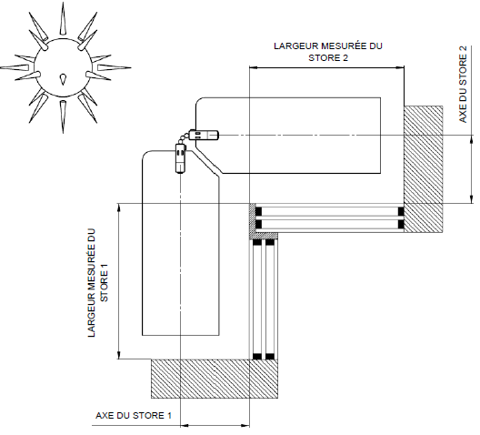

 |  | Angle intérieur
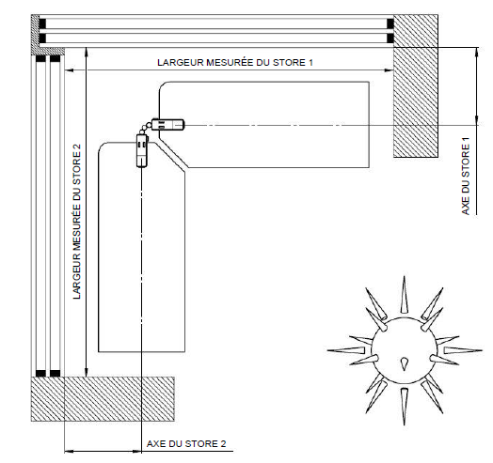

;

Tout selon les conditions générales d’achat et les réglements de réclamations de la société ISOTRA a. s., accessibles sur:
Valable du 18.11.2025. |  |  |  |  |  | 4. list

